Ranking PiN_DMC>3,5T
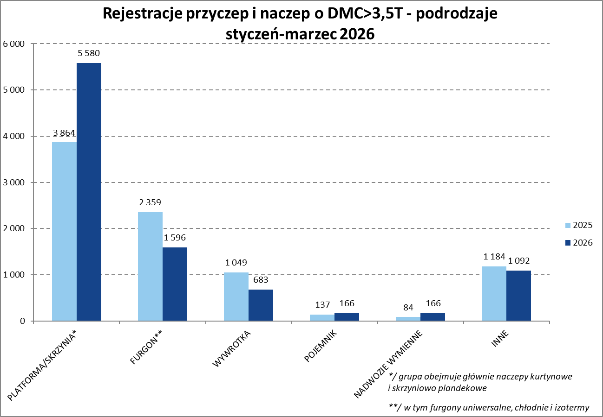
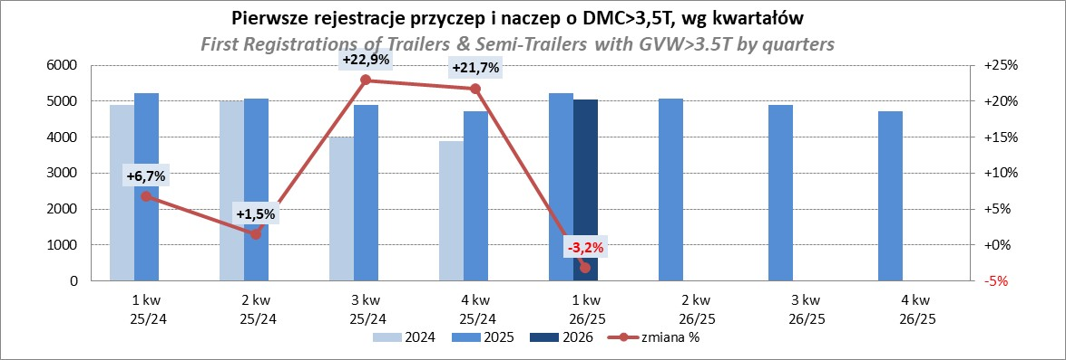
PZPM |  |  |  |  |  | 2026-06-08
Pierwsze rejestracje NOWYCH przyczep i naczep* o DMC>3,5T, udział w rynku %
First Registrations of NEW Trailers & Semi-Trailers with GVW>3.5T, Market Share %
Pozycja | Marka | Rok narastająco Styczeń - Maj
 |  | YTD January - May
 |  | 2026 |  | 2025 |  | Zmiana % r/r
No. | Make
 |  | Ogółem | Udział % | Ogółem | Udział % | Change % y/y
 |  | Total | Mkt shr % | Total | Mkt shr %
1 | SCHMITZ CARGOBULL | 1,993 | 21.47% | 2,548 | 29.36% | -21.8%
2 | KRONE | 1,640 | 17.67% | 1,273 | 14.67% | 28.8%
3 | WIELTON | 1,458 | 15.71% | 1,165 | 13.43% | 25.2%
4 | KOEGEL | 1,225 | 13.20% | 928 | 10.69% | 32.0%
5 | WECON | 386 | 4.16% | 277 | 3.19% | 39.4%
6 | SCHWARZMUELLER | 206 | 2.22% | 190 | 2.19% | 8.4%
7 | KAESSBOHRER | 187 | 2.01% | 216 | 2.49% | -13.4%
8 | FLIEGL | 160 | 1.72% | 170 | 1.96% | -5.9%
9 | KEMPF | 124 | 1.34% | 105 | 1.21% | 18.1%
10 | BERGER | 120 | 1.29% | 75 | 0.86% | 60.0%
11 | D-TEC | 111 | 1.20% | 83 | 0.96% | 33.7%
12 | BODEX | 98 | 1.06% | 142 | 1.64% | -31.0%
13 | FFB FELDBINDER | 94 | 1.01% | 55 | 0.63% | 70.9%
14 | ZASŁAW | 90 | 0.97% | 93 | 1.07% | -3.2%
15 | GT TRAILERS/GNIOTPOL | 74 | 0.80% | 54 | 0.62% | 37.0%
16 | CIMC | 72 | 0.78% | 15 | 0.17% | 380.0%
17 | INTER CARS - FEBER | 68 | 0.73% | 61 | 0.70% | 11.5%
18 | LOHR | 62 | 0.67% | 51 | 0.59% | 21.6%
19 | MHS | 60 | 0.65% | 44 | 0.51% | 36.4%
20 | MEGA | 50 | 0.54% | 61 | 0.70% | -18.0%
 | Pozostałe / Others | 1,005 | 10.8% | 1,071 | 12.3% | -6.2%
 | OGÓŁEM / TOTAL | 9,283 | 100% | 8,677 | 100% | 7.0%
*/ bez rejestracji czasowych
Źródło: analizy PZPM na podstawie CEP

Ranking Naczepy DMC>3,5T
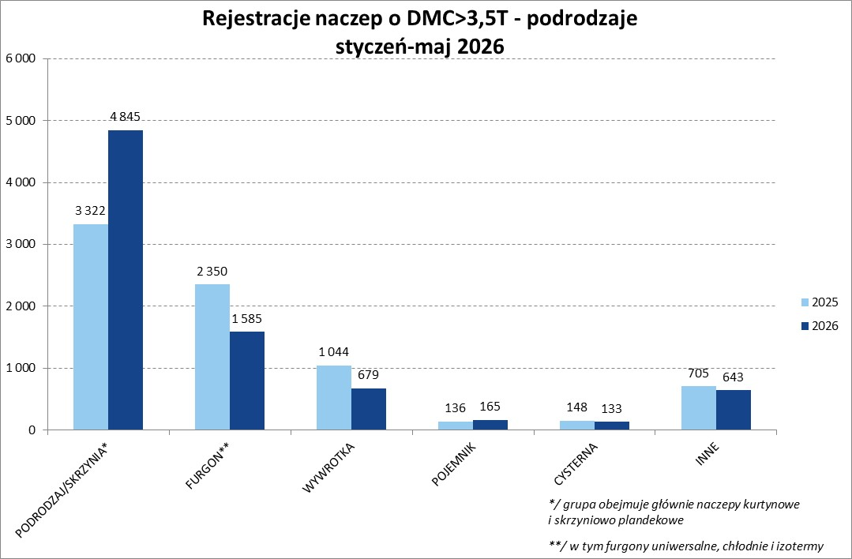
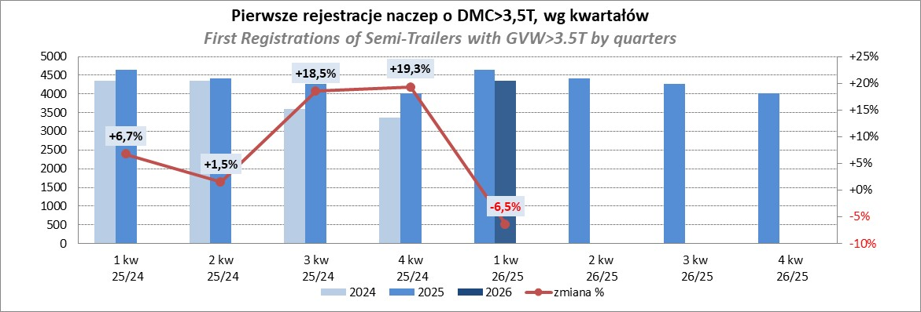
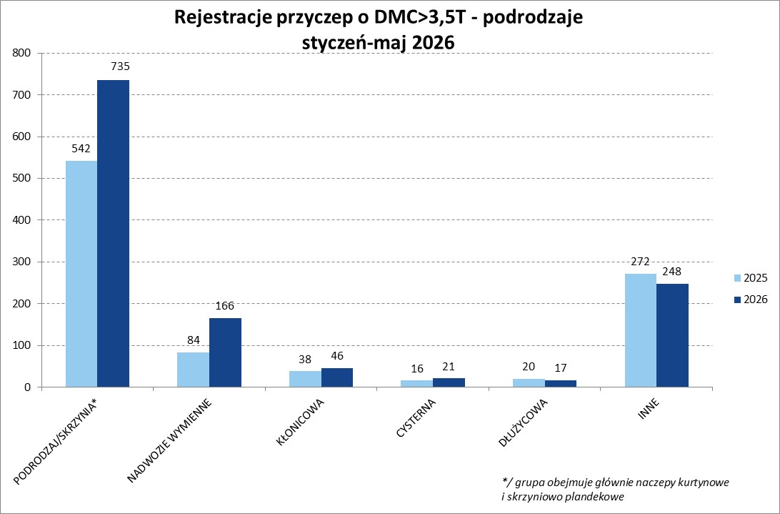
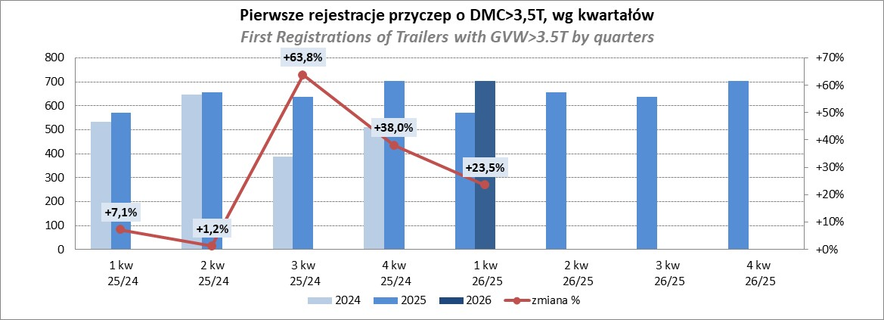
PZPM |  |  |  |  |  | 2026-06-08
Pierwsze rejestracje NOWYCH naczep* o DMC>3,5T, udział w rynku %
First Registrations of NEW Semi-Trailers with GVW>3.5T, Market Share %
Pozycja | Marka | Rok narastająco Styczeń - Maj
 |  | YTD January - May
 |  | 2026 |  | 2025 |  | Zmiana % r/r
No. | Make
 |  | Ogółem | Udział % | Ogółem | Udział % | Change % y/y
 |  | Total | Mkt shr % | Total | Mkt shr %
1 | SCHMITZ CARGOBULL | 1,993 | 24.76% | 2,543 | 33.00% | -21.6%
2 | KRONE | 1,636 | 20.32% | 1,271 | 16.50% | 28.7%
3 | KOEGEL | 1,225 | 15.22% | 924 | 11.99% | 32.6%
4 | WIELTON | 1,073 | 13.33% | 944 | 12.25% | 13.7%
5 | SCHWARZMUELLER | 201 | 2.50% | 186 | 2.41% | 8.1%
6 | KAESSBOHRER | 168 | 2.09% | 199 | 2.58% | -15.6%
7 | FLIEGL | 139 | 1.73% | 146 | 1.89% | -4.8%
8 | KEMPF | 124 | 1.54% | 105 | 1.36% | 18.1%
9 | BERGER | 120 | 1.49% | 75 | 0.97% | 60.0%
10 | D-TEC | 111 | 1.38% | 83 | 1.08% | 33.7%
11 | BODEX | 97 | 1.20% | 134 | 1.74% | -27.6%
12 | FFB FELDBINDER | 94 | 1.17% | 55 | 0.71% | 70.9%
13 | CIMC | 72 | 0.89% | 15 | 0.19% | 380.0%
14 | ZASŁAW | 70 | 0.87% | 80 | 1.04% | -12.5%
15 | INTER CARS - FEBER | 68 | 0.84% | 61 | 0.79% | 11.5%
16 | MEGA | 50 | 0.62% | 61 | 0.79% | -18.0%
17 | STAS | 45 | 0.56% | 50 | 0.65% | -10.0%
18 | CHEREAU | 38 | 0.47% | 0 | 0.00%
19 | LAG | 36 | 0.45% | 33 | 0.43% | 9.1%
 | MEILLER-KIPPER | 36 | 0.45% | 78 | 1.01% | -53.8%
 | Pozostałe / Others | 654 | 8.1% | 662 | 8.6% | -1.2%
 | OGÓŁEM / TOTAL | 8,050 | 100% | 7,705 | 100% | 4.5%
*/ bez rejestracji czasowych
Źródło: analizy PZPM na podstawie CEP

Przyczepy lekkie
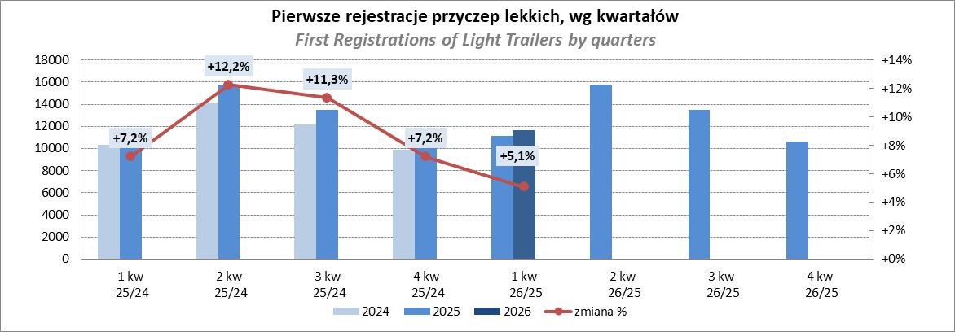
PZPM |  |  |  |  |  | 2026-06-08
Pierwsze rejestracje NOWYCH przyczep lekkich*, udział w rynku %
First Registrations of NEW Light Trailers, Market Share %
Pozycja | Marka | Rok narastająco Styczeń - Maj
 |  | YTD January - May
 |  | 2026 |  | 2025 |  | Zmiana % r/r
No. | Make
 |  | Ogółem | Udział % | Ogółem | Udział % | Change % y/y
 |  | Total | Mkt shr % | Total | Mkt shr %
1 | NEPTUN-SORELPOL | 5,806 | 24.16% | 5,764 | 26.05% | 0.7%
2 | TEMARED | 3,315 | 13.80% | 5,265 | 23.80% | -37.0%
3 | UNITRAILER | 2,155 | 8.97% | 0 | 0.00%
4 | BRENDERUP-THULE TRAILERS | 1,652 | 6.88% | 1,393 | 6.30% | 18.6%
5 | ZASŁAW | 1,460 | 6.08% | 1,407 | 6.36% | 3.8%
6 | FARO | 1,250 | 5.20% | 993 | 4.49% | 25.9%
7 | NIEWIADÓW | 1,204 | 5.01% | 960 | 4.34% | 25.4%
8 | MARTZ | 988 | 4.11% | 678 | 3.06% | 45.7%
9 | RYDWAN | 676 | 2.81% | 687 | 3.11% | -1.6%
10 | FRACHT | 466 | 1.94% | 436 | 1.97% | 6.9%
11 | WIOLA | 442 | 1.84% | 428 | 1.93% | 3.3%
12 | VESTA POLSKA | 386 | 1.61% | 130 | 0.59% | 196.9%
13 | WIDPOL | 347 | 1.44% | 352 | 1.59% | -1.4%
14 | TOP TRAILER | 254 | 1.06% | 182 | 0.82% | 39.6%
15 | LORRIES | 245 | 1.02% | 217 | 0.98% | 12.9%
16 | STIM | 211 | 0.88% | 236 | 1.07% | -10.6%
17 | GŁOWACZ | 196 | 0.82% | 211 | 0.95% | -7.1%
18 | MASTER-TECH | 195 | 0.81% | 211 | 0.95% | -7.6%
19 | KAMCZEPKA | 193 | 0.80% | 3 | 0.01% | 6333.3%
20 | W.N.P. M.SUSKI | 177 | 0.74% | 173 | 0.78% | 2.3%
 | SIDECAR | 2,411 | 10.0% | 2,399 | 10.8% | 0.5%
 | OGÓŁEM / TOTAL | 24,029 | 100% | 22,125 | 100% | 8.6%
*/ bez rejestracji czasowych
Źródło: analizy PZPM na podstawie CEP

Ranking_P-CR
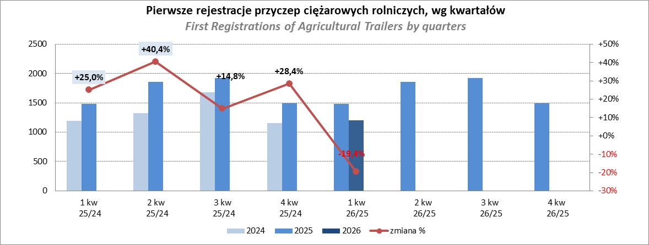
PZPM |  |  |  |  |  | 2026-06-08
Pierwsze rejestracje NOWYCH przyczep ciężarowych rolniczych*, udział w rynku %
First Registrations of NEW Agricultural Trailers, Market Share %
Pozycja | Marka | Rok narastająco Styczeń - Maj
 |  | YTD January - May
 |  | 2026 |  | 2025 |  | Zmiana % r/r
No. | Make
 |  | Ogółem | Udział % | Ogółem | Udział % | Change % y/y
 |  | Total | Mkt shr % | Total | Mkt shr %
1 | PRONAR | 482 | 25.24% | 663 | 25.26% | -27.3%
2 | METAL-FACH | 248 | 12.98% | 431 | 16.42% | -42.5%
3 | MEPROZET | 220 | 11.52% | 100 | 3.81% | 120.0%
4 | POMOT | 125 | 6.54% | 66 | 2.51% | 89.4%
5 | METALTECH | 82 | 4.29% | 204 | 7.77% | -59.8%
6 | WIELTON | 71 | 3.72% | 156 | 5.94% | -54.5%
7 | ZASŁAW | 61 | 3.19% | 127 | 4.84% | -52.0%
8 | PPHU WODZIŃSKI | 54 | 2.83% | 71 | 2.70% | -23.9%
9 | JOSKIN | 52 | 2.72% | 136 | 5.18% | -61.8%
10 | URSUS | 51 | 2.67% | 53 | 2.02% | -3.8%
11 | TECHMONT | 39 | 2.04% | 55 | 2.10% | -29.1%
 | CYNKOMET | 39 | 2.04% | 41 | 1.56% | -4.9%
13 | MARPOL | 37 | 1.94% | 44 | 1.68% | -15.9%
14 | FLIEGL | 35 | 1.83% | 83 | 3.16% | -57.8%
15 | AGROMET PILMET | 32 | 1.68% | 19 | 0.72% | 68.4%
 | Pozostałe / Others | 282 | 14.8% | 376 | 14.3% | -25.0%
 | OGÓŁEM / TOTAL | 1,910 | 100% | 2,625 | 100% | -27.2%
*/ bez rejestracji czasowych
Źródło: analizy PZPM na podstawie CEP

Ranking_CR
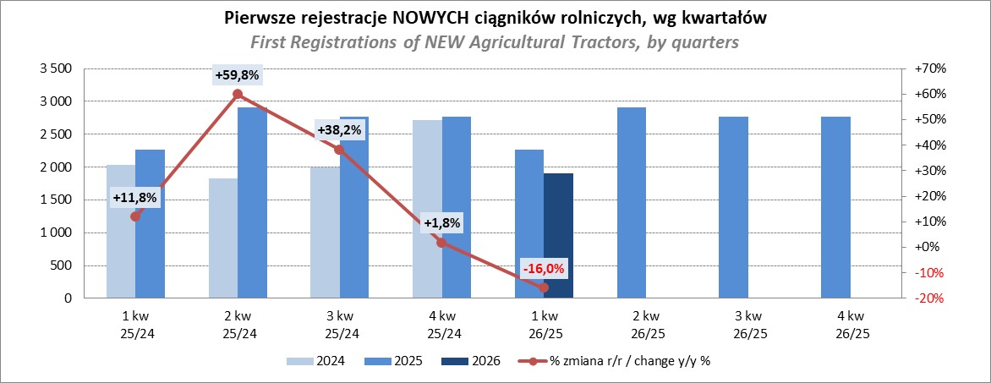
PZPM |  |  |  |  |  | 2026-06-18
Pierwsze rejestracje NOWYCH ciągników rolniczych*, udział w rynku %
First Registrations of NEW Agricultural Tractors*, Market Share %
Pozycja | Marka | Rok narastająco Styczeń - Maj
 |  | YTD January - May
 |  | 2026 |  | 2025 |  | Zmiana % r/r
No. | Make
 |  | Ogółem | Udział % | Ogółem | Udział % | Change % y/y
 |  | Total | Mkt shr % | Total | Mkt shr %
1 | NEW HOLLAND | 439 | 13.14% | 606 | 14.98% | -27.6%
2 | JOHN DEERE | 422 | 12.63% | 467 | 11.54% | -9.6%
3 | KUBOTA | 317 | 9.49% | 388 | 9.59% | -18.3%
4 | DEUTZ-FAHR | 285 | 8.53% | 368 | 9.10% | -22.6%
5 | CLAAS | 198 | 5.93% | 287 | 7.09% | -31.0%
6 | CASE IH | 184 | 5.51% | 284 | 7.02% | -35.2%
7 | MASSEY FERGUSON | 167 | 5.00% | 236 | 5.83% | -29.2%
8 | DAEDONG-KIOTI | 153 | 4.58% | 66 | 1.63% | 131.8%
9 | SOLIS | 152 | 4.55% | 203 | 5.02% | -25.1%
10 | FENDT | 148 | 4.43% | 153 | 3.78% | -3.3%
11 | LOVOL | 99 | 2.96% | 112 | 2.77% | -11.6%
12 | FARMTRAC | 95 | 2.84% | 133 | 3.29% | -28.6%
 | LS | 95 | 2.84% | 109 | 2.69% | -12.8%
14 | VALTRA | 86 | 2.57% | 204 | 5.04% | -57.8%
15 | HINOMOTO | 57 | 1.71% | 9 | 0.22% | 533.3%
 | Pozostałe / Others | 444 | 13.3% | 421 | 10.4% | 5.5%
 | OGÓŁEM / TOTAL | 3,341 | 100% | 4,046 | 100% | -17.4%
*Pojazdy zarejestrowane jako Ciągniki Rolnicze bez wyróżnionych jako potencjalne ATV / UTV
** Liczby zawierają rejestracje czasowe na koniec miesięcy
Źródło: analizy PZPM na podstawie CEP

